Sheet1
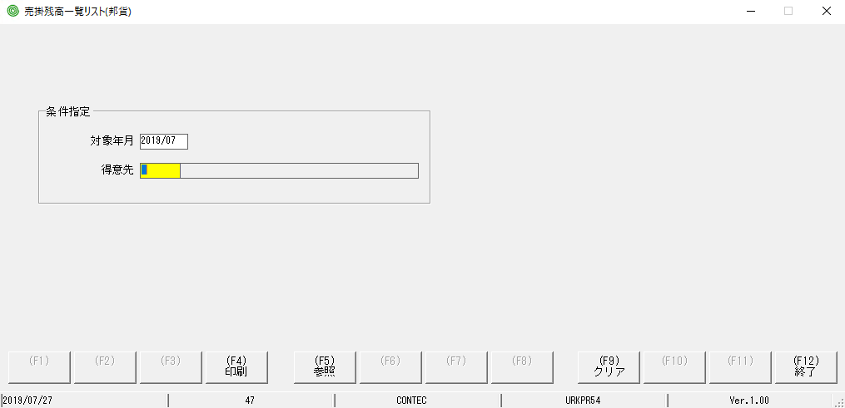

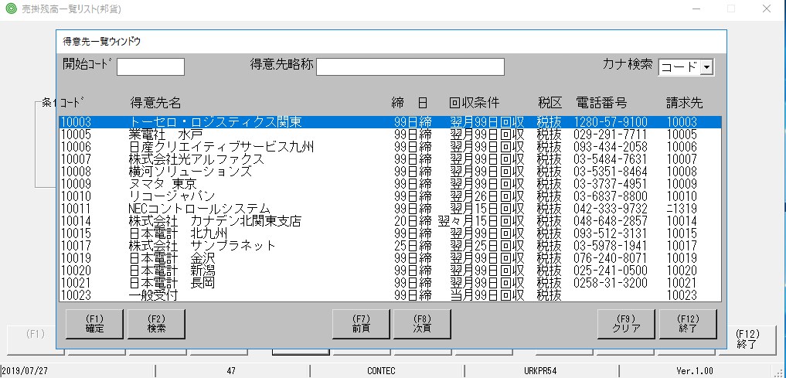

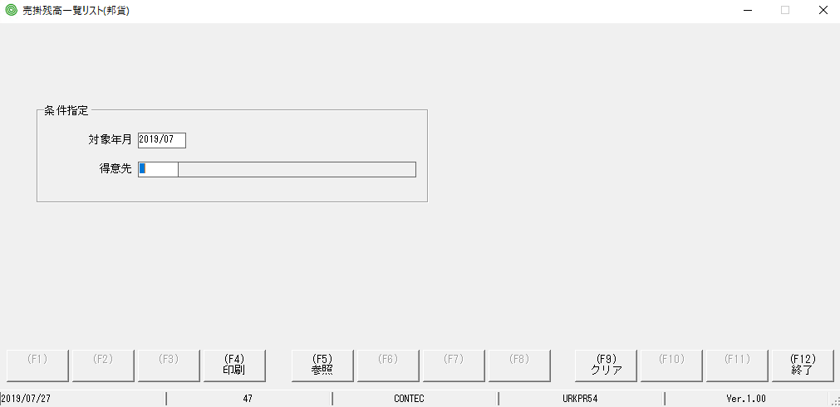

focus màu vàng đã bị mất so với MH ban đầu

Sheet2
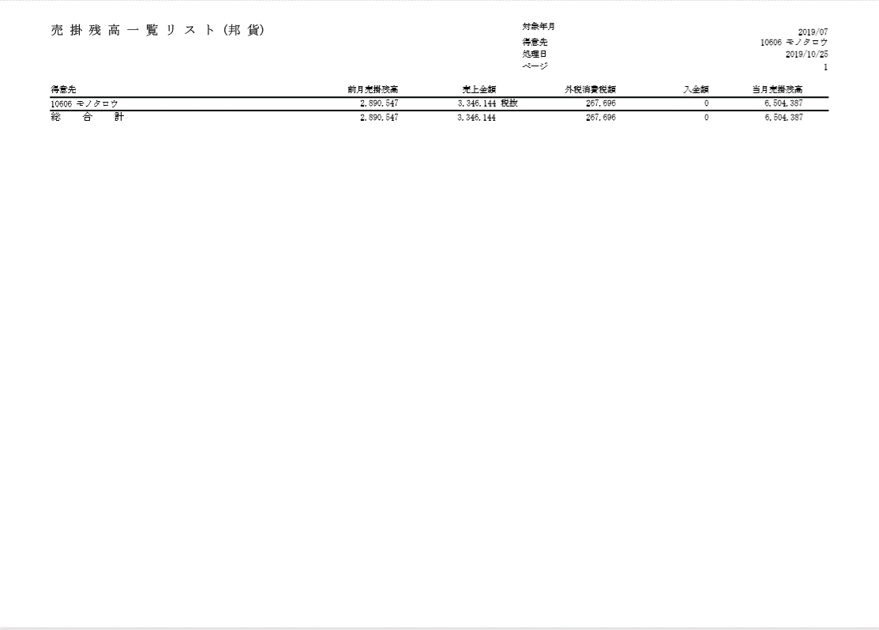
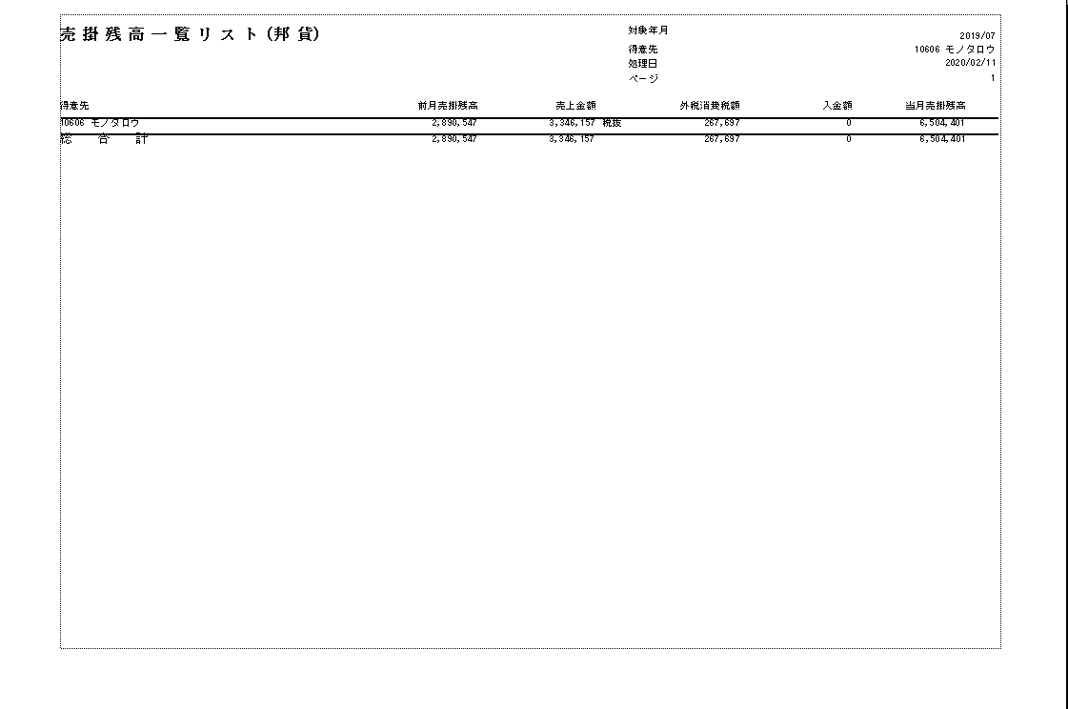
PjWEB→品質管理→ロット17→売掛残高一覧リスト（邦貨).pdf | 実行しているプログラムの出力ドキュメント

